상품제안서
루인스스틱 USB메모리 (4GB,8G,16G,32G,64G,128G) | 상품코드: F27015

 |  |  |  |  |  |  | 02-412-0044 | www.easy1.co.kr
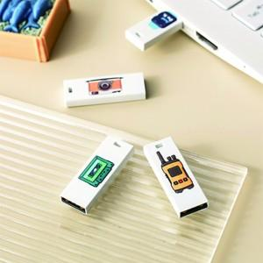

【상세/제작정보】 | 기본수량 미만 인쇄시 비용 추가. 양면인쇄시 별도 문의 싸바리 박스 개당 600원. OPP무료 사이즈별 가격 문의 (4GB,8G,16G,32G,64G128G)

【인쇄/포장옵션】 | 레이저, 풀칼라 / 포장지포장

【공급단가】 | 수량 | 100~ | 300~ | 500~ | 1,000~ | 3,000~
*VAT별도 | 4G | 2,610원 | 2,570원 | 2,500원 | 2,440원 | 2,400원
 | 16G | 2,840원 | 2,790원 | 2,720원 | 2,650원 | 2,610원
 | 32G | 3,520원 | 3,460원 | 3,380원 | 3,290원 | 3,240원
 | 64G | 4,540원 | 4,470원 | 4,360원 | 4,250원 | 4,180원

【상품 URL】 | https://dev.easy1.co.kr:443/src/goods_detail.php?gdno=27015

